合格证
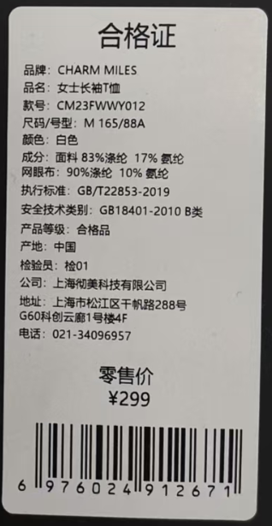
款式 | 品牌 | 品名 | 款号 | 尺码/号型 | 尺码 | 号型 | 颜色 | 成分 | 执行标准 | 安全技术类别 | 零售价 | 条形码 | 数量 | 订单数量 | 单耗 | 损耗
1 | CHARM MILES | 松紧腰百褶网球裙 | CMTW51020 | S 160/68A | S | S 160/68A | 极致黑 | 面料：96.1% 锦纶,3.9% 氨纶； 里布：100% 聚酯纤维 | FZ/T 81007-2022 | GB18401-2010B类 | ￥319.00 | 6976024918932 | 212 | 1 | 1 | 6% | 1.06
 | CHARM MILES | 松紧腰百褶网球裙 | CMTW51020 | M 165/72A | M | M 165/72A | 极致黑 | 面料：96.1% 锦纶,3.9% 氨纶； 里布：100% 聚酯纤维 | FZ/T 81007-2022 | GB18401-2010B类 | ￥319.00 | 6976024918949 | 318
 | CHARM MILES | 松紧腰百褶网球裙 | CMTW51020 | L 170/76A | L | L 170/76A | 极致黑 | 面料：96.1% 锦纶,3.9% 氨纶； 里布：100% 聚酯纤维 | FZ/T 81007-2022 | GB18401-2010B类 | ￥319.00 | 6976024918925 | 318
 | CHARM MILES | 松紧腰百褶网球裙 | CMTW51020 | XL 175/80A | XL | XL 175/80A | 极致黑 | 面料：96.1% 锦纶,3.9% 氨纶； 里布：100% 聚酯纤维 | FZ/T 81007-2022 | GB18401-2010B类 | ￥319.00 | 6976024918918 | 212
 | CHARM MILES | 松紧腰百褶网球裙 | CMTW51020 | S 160/68A | S | S 160/68A | 月光白 | 面料：96.1% 锦纶,3.9% 氨纶； 里布：100% 聚酯纤维 | FZ/T 81007-2022 | GB18401-2010B类 | ￥319.00 | 6976024918901 | 424
 | CHARM MILES | 松紧腰百褶网球裙 | CMTW51020 | M 165/72A | M | M 165/72A | 月光白 | 面料：96.1% 锦纶,3.9% 氨纶； 里布：100% 聚酯纤维 | FZ/T 81007-2022 | GB18401-2010B类 | ￥319.00 | 6976024918895 | 636
 | CHARM MILES | 松紧腰百褶网球裙 | CMTW51020 | L 170/76A | L | L 170/76A | 月光白 | 面料：96.1% 锦纶,3.9% 氨纶； 里布：100% 聚酯纤维 | FZ/T 81007-2022 | GB18401-2010B类 | ￥319.00 | 6976024918888 | 636
 | CHARM MILES | 松紧腰百褶网球裙 | CMTW51020 | XL 175/80A | XL | XL 175/80A | 月光白 | 面料：96.1% 锦纶,3.9% 氨纶； 里布：100% 聚酯纤维 | FZ/T 81007-2022 | GB18401-2010B类 | ￥319.00 | 6976024918871 | 424
 | CHARM MILES | 松紧腰百褶网球裙 | CMTW51020 | S 160/68A | S | S 160/68A | 樱花粉 | 面料：96.1% 锦纶,3.9% 氨纶； 里布：100% 聚酯纤维 | FZ/T 81007-2022 | GB18401-2010B类 | ￥319.00 | 6976024918864 | 212
 | CHARM MILES | 松紧腰百褶网球裙 | CMTW51020 | M 165/72A | M | M 165/72A | 樱花粉 | 面料：96.1% 锦纶,3.9% 氨纶； 里布：100% 聚酯纤维 | FZ/T 81007-2022 | GB18401-2010B类 | ￥319.00 | 6976024918857 | 318
 | CHARM MILES | 松紧腰百褶网球裙 | CMTW51020 | L 170/76A | L | L 170/76A | 樱花粉 | 面料：96.1% 锦纶,3.9% 氨纶； 里布：100% 聚酯纤维 | FZ/T 81007-2022 | GB18401-2010B类 | ￥319.00 | 6976024918840 | 318
 | CHARM MILES | 松紧腰百褶网球裙 | CMTW51020 | XL 175/80A | XL | XL 175/80A | 樱花粉 | 面料：96.1% 锦纶,3.9% 氨纶； 里布：100% 聚酯纤维 | FZ/T 81007-2022 | GB18401-2010B类 | ￥319.00 | 6976024918833 | 212

三合一洗标
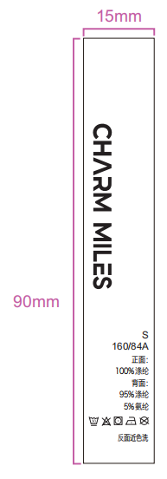
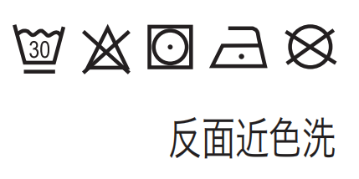
说明：黄色底红色字部分，为三合一可撕标，必填写内容；
款式 | 品牌 | 品名 | 款号 | 尺码/号型 | 尺码 | 成分 | 洗涤方式（图标） | 洗涤方式 | 图示（排版对照图） | 数量 | 订单数量 | 单耗 | 损耗
2 | CHARM MILES | 松紧腰百褶网球裙 | CMTW51020 | S 160/68A | S | 面料：96.1% 锦纶,3.9% 氨纶； 里布：100% 聚酯纤维 |  | 反面近色洗 |  | 212
 | CHARM MILES | 松紧腰百褶网球裙 | CMTW51020 | M 165/72A | M | 面料：96.1% 锦纶,3.9% 氨纶； 里布：100% 聚酯纤维 |  | 反面近色洗 |  | 318
 | CHARM MILES | 松紧腰百褶网球裙 | CMTW51020 | L 170/76A | L | 面料：96.1% 锦纶,3.9% 氨纶； 里布：100% 聚酯纤维 |  | 反面近色洗 |  | 318
 | CHARM MILES | 松紧腰百褶网球裙 | CMTW51020 | XL 175/80A | XL | 面料：96.1% 锦纶,3.9% 氨纶； 里布：100% 聚酯纤维 |  | 反面近色洗 |  | 212
 | CHARM MILES | 松紧腰百褶网球裙 | CMTW51020 | S 160/68A | S | 面料：96.1% 锦纶,3.9% 氨纶； 里布：100% 聚酯纤维 |  | 反面近色洗 |  | 424
 | CHARM MILES | 松紧腰百褶网球裙 | CMTW51020 | M 165/72A | M | 面料：96.1% 锦纶,3.9% 氨纶； 里布：100% 聚酯纤维 |  | 反面近色洗 |  | 636
 | CHARM MILES | 松紧腰百褶网球裙 | CMTW51020 | L 170/76A | L | 面料：96.1% 锦纶,3.9% 氨纶； 里布：100% 聚酯纤维 |  | 反面近色洗 |  | 636
 | CHARM MILES | 松紧腰百褶网球裙 | CMTW51020 | XL 175/80A | XL | 面料：96.1% 锦纶,3.9% 氨纶； 里布：100% 聚酯纤维 |  | 反面近色洗 |  | 424
 | CHARM MILES | 松紧腰百褶网球裙 | CMTW51020 | S 160/68A | S | 面料：96.1% 锦纶,3.9% 氨纶； 里布：100% 聚酯纤维 |  | 反面近色洗 |  | 212
 | CHARM MILES | 松紧腰百褶网球裙 | CMTW51020 | M 165/72A | M | 面料：96.1% 锦纶,3.9% 氨纶； 里布：100% 聚酯纤维 |  | 反面近色洗 |  | 318
 | CHARM MILES | 松紧腰百褶网球裙 | CMTW51020 | L 170/76A | L | 面料：96.1% 锦纶,3.9% 氨纶； 里布：100% 聚酯纤维 |  | 反面近色洗 |  | 318
 | CHARM MILES | 松紧腰百褶网球裙 | CMTW51020 | XL 175/80A | XL | 面料：96.1% 锦纶,3.9% 氨纶； 里布：100% 聚酯纤维 |  | 反面近色洗 |  | 212

